案例
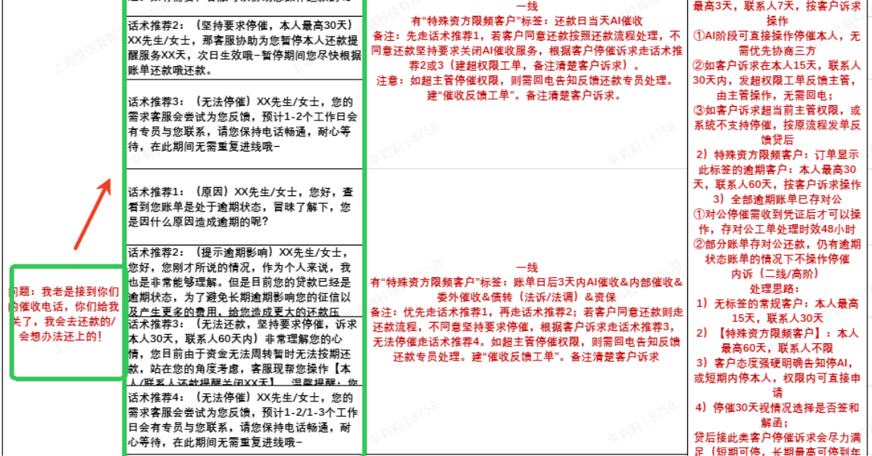
话术推荐目前都只有QA对使用了，没有考虑步骤、注意事项那两列

3）造成的影响：
同样的Q对应多个不同的A；（无法区分场景、阶段召回）；会显得推荐很不智能

同一个Q下不同的A是有优先级的

